Sheet1
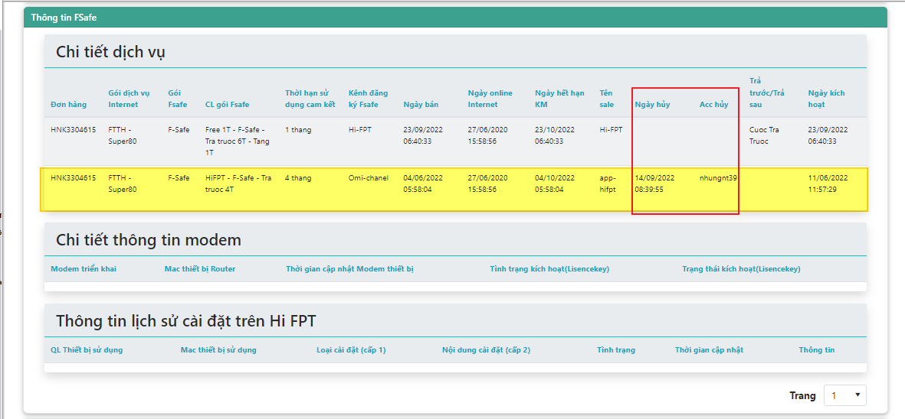
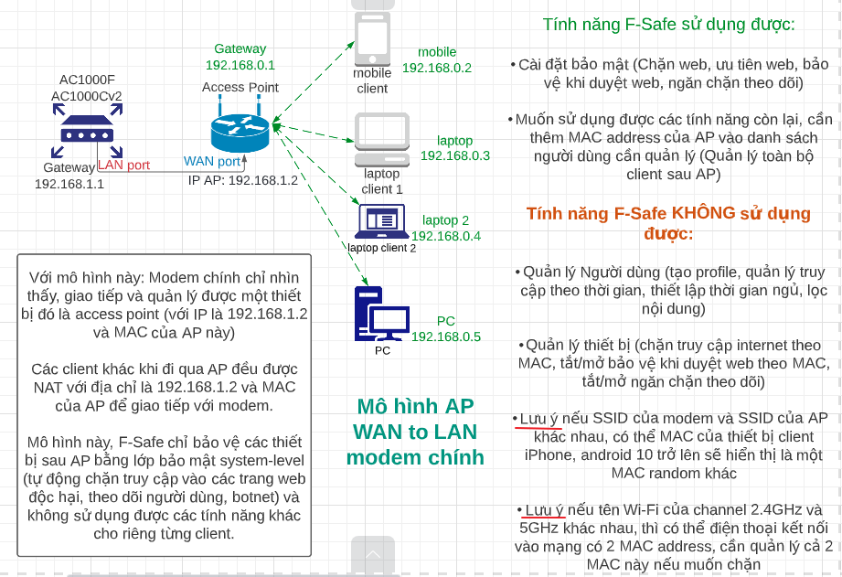
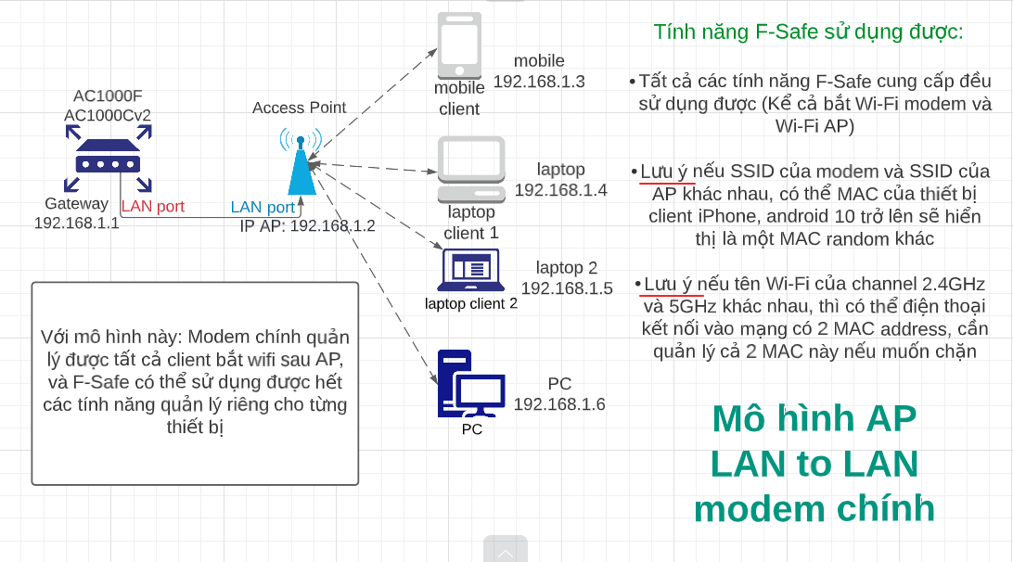
A | B | C | D | E | F | G | H | I | J
1 | THÔNG TIN TÀI LIỆU | LINK TẢI | LƯU Ý QUAN TRỌNG VỚI CÁC CASE KHÔNG KÍCH HOẠT ĐƯỢC F-SAFE
2 | Tài liệu hướng dẫn xử lý lỗi F-Safe (Lưu hành nội bộ) | https://bit.ly/FSafe-Fix-TUT |  | Làm đúng hướng dẫn, đúng thứ tự các bước (Với các case mà check đã có PĐK cũ bị huỷ, KH đăng ký lại có PĐK mới) --- [Với các case chỉ mới đăng ký lần đầu, chỉ cần reboot modem sau khi có PĐK F-Safe hợp lệ]:
3 | Tài liệu tổng quan về dịch vụ F-Safe (Lưu hành nội bộ) | https://bit.ly/FSafe-Doc-TUT |  | 1. Reset default modem về mặc định
4 | Tài liệu sử dụng tool Inside cho DVKH (Lưu hành nội bộ) | https://bit.ly/FSafe-Tool-TUT |  | 2. Cấu hình PPPoE lại cho modem online
5 |  |  |  | 3. Sau khi modem online, reboot lại modem 1 lần nữa và chờ tầm 2~5 phút sau khi modem online trở lại
6 |  |  | Lưu ý thực hiện đúng như các bước, thư tự như vậy mới được.
34 | Mô hình gắn AP hay gặp
35 | LAN-WAN (AP cấp range IP riêng cho client)
36
37
38
66 |  | LAN-LAN (AP không cấp IP cho client)

